动态表

 |  |  |  |  |  |  |  |  |  |  |  |  |  |  |  |  |  |  | 1 | 1 |  |  |  | 公式有调整，含绩效部分 | 1 | 基本工资+绩效工资扣款
序号 | 公司 | 工号 | 姓名 | 一级部门 | 二级部门 | 职位 | 动态类型 |  |  |  | 薪酬执行标准 |  |  |  |  |  |  |  | 缺勤天数 | 剩余结算年假天数 | 剩余结算加班小时数 | 变动日期 | 备注 | 工资涨幅 | 变更前天数 | 扣款金额 | 身份证号码 | 工资卡号 | 手机号码 | 姓名检查1 | 检查
 |  |  |  |  |  |  | 入职 | 转正 | 离职 | 异动 | 原薪资 | 原岗位津贴 | 现薪资 | 现岗位津贴 | 转正后薪资 | 转正后岗位津贴 | 补发/扣发金额 | 离职补偿 |  |  |  |  |  |  |  |  |  |  |  |  |  | 工资检查1 | 校验 | 岗位津贴检查1 | 校验 | 入离职缺勤天数 | 校验 | 出现次数
1 | 创想悦动 | SCX00089 | 麦汝琪 | 创想悦动 | 营销合作部 | 商务经理 | √ |  |  |  |  |  | 8000 |  | 8000 |  |  |  | 0.00 |  |  | 2026-07-01 |  | - | - | - | 440306200211143224 | 6214837889289025 | 18123802382 | 麦汝琪 | 1 | 8,000.00 | - | - | - | - | - | 1.00
2 | 创想悦动 | SCX00088 | 郑立文 | 创想悦动 | 品牌宣传组 | 品牌经理 | √ |  |  |  |  |  | 24000 |  | 24000 |  |  |  | 2.00 |  |  | 2026-07-03 |  | - | - | - | 440103198110182443 | 6214850206505908 | 13824413431 | 郑立文 | 1 | 24,000.00 | - | - | - | 2.00 | - | 1.00
3 | 创想悦动 | SCX00090 | 杨植清 | 创想悦动 | 游戏研发部 | UI设计师 | √ |  |  |  |  |  | 22000 |  | 22000 |  |  |  | 10.00 |  |  | 2026-07-15 |  | - | - | - | 34118119951106182X | 6214856552716569 | 13713799617 | 杨植清 | 1 | 22,000.00 | - | - | - | 10.00 | - | 1.00
4 | 创想悦动 | SCX00092 | 罗凯成 | 创想悦动 | 基础产品部 | AI研发效能工程师 | √ |  |  |  |  |  | 20000 |  | 20000 |  |  |  | 9.75 |  |  | 2026-07-16 |  | - | - | - | 440305200007093032 | 6214851805509192 | 18926598212 | 罗凯成 | 1 | 20,000.00 | - | - | - | 9.75 | - | 1.00
5 | 创想悦动 | SCX00094 | 余宏伟 | 创想悦动 | 基础产品部 | 产品策划 | √ |  |  |  |  |  | 26000 |  | 26000 |  |  |  | 16.75 |  |  | 2026-07-27 |  | - | - | - | 441802199009226912 | 6214830700285595 | 18823858181 | 余宏伟 | 1 | 26,000.00 | - | - | - | 16.75 | - | 1.00
6 | 创想悦动 | SCX00096 | 谢琰 | 创想悦动 | 平台运营部 | 平台运营实习生 | √ |  |  |  |  |  | 4000 |  | 4000 |  |  |  | 20.75 |  |  | 2026-07-31 |  | - | - | - | 441827200202063628 | 6214833691023108 | 13028890431 | 谢琰 | 1 | 4,000.00 | - | - | - | 20.75 | - | 1.00

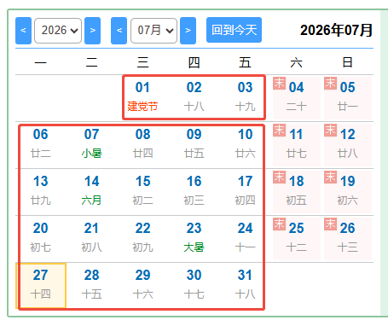
 |  |  |  |  |  |  |  |  |  |  |  |  | 104,000.00 | - | 104,000.00 | - | - |  | 59.25 |  |  |  |  | - | - | -
 |  |  |  |  |  |  |  |  |  |  |  |  |  |  |  |  |  |  | -
 |  |  |  |  |  |  |  |  |  |  |  |  |  |  |  |  |  |  |  |  |  |  |  |  | 检查 | 0

 | 待处理：
 | 剩余调休小时结算 | 无
 | 剩余年假已结算 | 无
 | 工资表更新了 | 1
 | 入离职缺勤天数差异 | 1
 | 补偿金 | 无

